PERFORMANCE
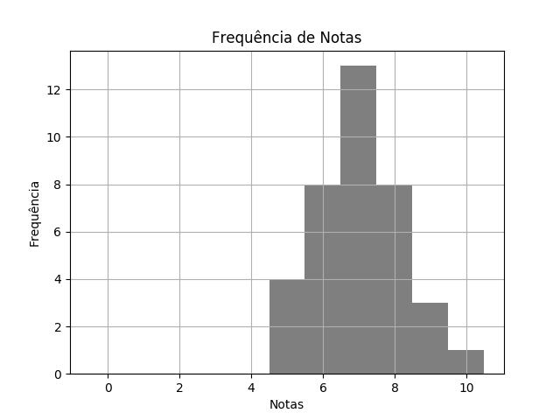
 |  | BIO SEM1 TPS 1 DESTRATOR.pdf |  |  | 02/03/2020 | Customers
 | RELATÓRIO DE PERFORMANCE
 |  | DESTRATORES
 | MAIOR: 10.00 | MENOR: 5.00 | MÉDIA: 7.03 | DESVIO: 1.20

 | Matriz de Destratores
 | A | B | C | D | E
Q. 1 | 0 | 37 | 0 | 0 | 0
Q. 2 | 37 | 0 | 0 | 0 | 0
Q. 3 | 1 | 0 | 21 | 14 | 1
Q. 4 | 5 | 1 | 27 | 4 | 0
Q. 5 | 0 | 37 | 0 | 0 | 0
Q. 6 | 0 | 0 | 1 | 1 | 35
Q. 7 | 1 | 2 | 32 | 2 | 0
Q. 8 | 0 | 14 | 0 | 14 | 9
Q. 9 | 26 | 7 | 4 | 0 | 0
Q. 10 | 16 | 0 | 14 | 6 | 1

